상품제안서
프롬트리 종이포장재 물티슈 20매 | 상품코드: S10769

 |  |  |  |  |  |  | 02-713-8555 | www.synergygift.co.kr
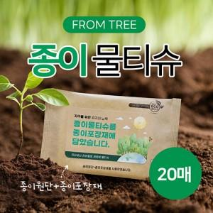

【상세/제작정보】 | <p>종이물티슈 원단 화이트/내추럴 중 선택&nbsp;</p><p>(미선택시 화이트 원단으로 출고)</p>

【인쇄/포장옵션】 | 라벨지 / 포장불가능

【공급단가】 | 수량 | 1,000~ | 2,000~ | 3,000~ | 5,000~ | 10,000~
*VAT별도 | 단가 | 420원 | 400원 | 390원 | 380원 | 370원

【상품 URL】 | https://www.synergygift.co.kr:443/src/goods_detail.php?gdno=5026

